Aula 06 Exemplo 06
i = | 8% | a.m.

n(meses) | SD(inicial) | J | SD(final) |  | F/A
1 | 1,000.00 | 80.00 | 1,080.00 |  | 108.00% | 1,080.00
2 | 1,080.00 | 86.40 | 1,166.40 |  | 117% | 1,166.40 | 1.1664 | 1,166.40
3 | 1,166.40 | 93.31 | 1,259.71
4 | 1,259.71 | 100.78 | 1,360.49
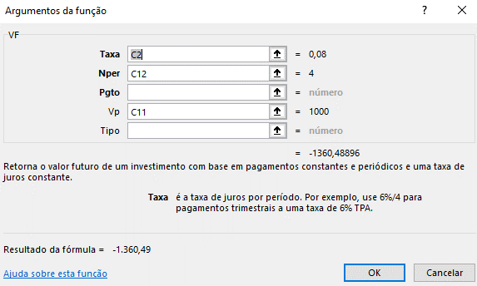
Uso da função VF

P = | 1,000.00
n = | 4 | meses
F/P = | 1.3605 |  | 1,360.49
F = | 1,360.49 | VF = | -1,360.49 | >>>>>

